상품제안서
락앤락 뉴이지 원터치 텀블러 450ml | 상품코드: S45771

 |  |  |  |  |  |  | 02-713-8555 | www.synergygift.co.kr
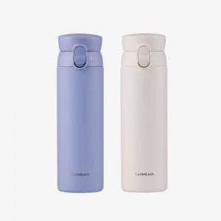 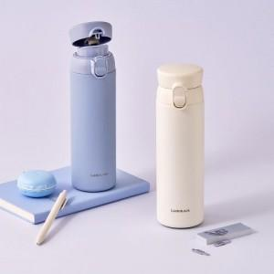 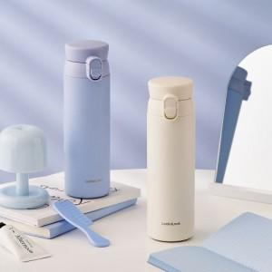

【상세/제작정보】

【인쇄/포장옵션】 | 레이저, DTF필름전사 / 포장지포장

【공급단가】 | 수량 | 50~ | 100~ | 300~ | 500~ | 1,000~
*VAT별도 | 블루 | 15,500원 | 15,400원 | 15,000원 | 14,800원 | 14,500원
 | 아이보리 | 15,500원 | 15,400원 | 15,000원 | 14,800원 | 14,500원

【상품 URL】 | https://www.synergygift.co.kr:443/src/goods_detail.php?gdno=45771

